1.SVNインストール
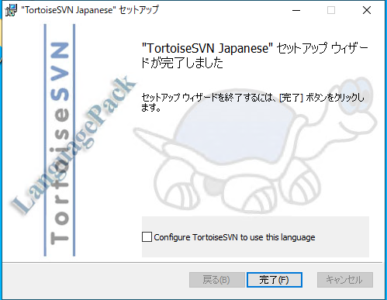
システム名 |  | 同志社大学 学生勤務管理システム |  |  |  |  | 工 程 | 構築手順書の作成 |  | 作 成 | 大久保 梓沙 |  |  | 2024-01-18 | 管理記号 | 0
サブシステム名 |  | 基盤構築 |  |  |  |  | ドキュメント | 構築手順書（社内開発機） |  | 改 訂
 |  | １．ＳＶＮインストール |  |  |  |  |  | リリース関連
標準作業時間 |  |  | 作業開始日時 |  |  |  |  |  | 作業終了日時 |  |  |  | 作業者

項番 | 手順 |  |  | 詳細 |  |  |  |  |  |  |  |  |  |  |  |  | チェック
1 | SVNインストール |  |  | ・「TortoiseSVN-1.14.5.29465-x64-svn-1.14.2.msi」をダブルクリックする。
 |  |  |  |  | Z:\社内LAN関連\!ソフトウェアインストール\フリーソフト\009_SVN\TortoiseSVN\64bit版\ |  |  |  |  |  |  | ※最新バージョンをインストールすること

 |  |  |  | ・「Next」をクリックする。
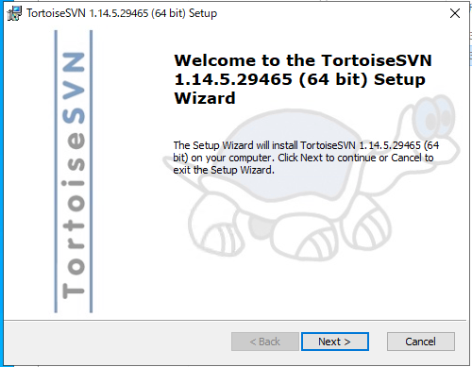

 |  |  |  | ・「Next」をクリックする。
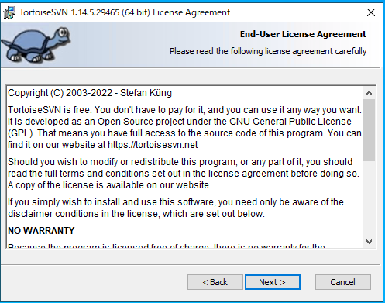

 |  |  |  | ・「command line client tools」を「will be installed on local hard drive」選択して「Next」をクリックする。
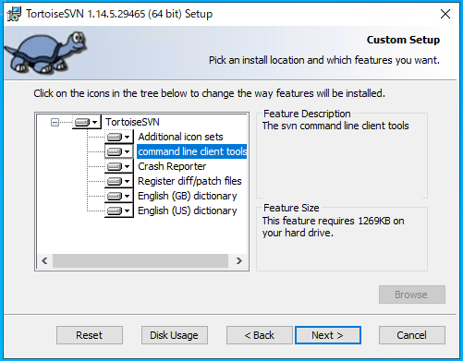

 |  |  |  | ・「Install」をクリックする。
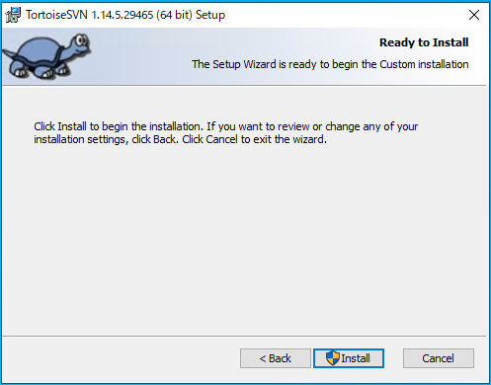

 |  |  |  | ・「Finish」をクリックする。
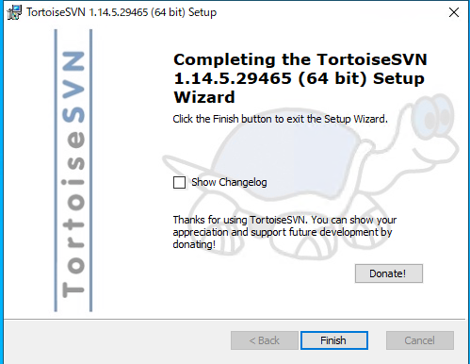

2 | 日本語化パッチ |  |  | ・「LanguagePack_1.14.5.29465-x64-ja.msi」をダブルクリックする。
 |  |  |  |  |  | Z:\社内LAN関連\!ソフトウェアインストール\フリーソフト\009_SVN\TortoiseSVN\64bit版
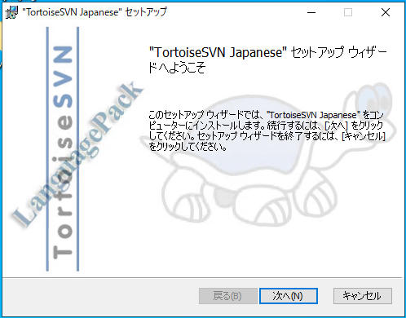

 |  |  |  | ・「完了」をクリックする。

2.SVNチェックアウト
システム名 |  | 同志社大学 学生勤務管理システム |  |  |  | 工 程 | 構築手順書の作成 |  | 作 成 |  | 大久保 梓沙 |  |  |  | 2024-01-18 | 管理記号 | 0
サブシステム名 |  | 基盤構築 |  |  |  | ドキュメント | 構築手順書（社内開発機） |  | 改 訂
 |  | ２．ＳＶＮチェックアウト |  |  |  |  | リリース関連
標準作業時間 |  |  | 作業開始日時 |  |  |  |  | 作業終了日時 |  |  |  |  | 作業者

項番 | 手順 |  |  | 詳細 |  |  |  |  |  |  |  |  |  |  |  |  |  | チェック
1 | チェックアウト |  |  | ・「c:\work_honban\gakuseikinmu」を作成後、右クリックして、「SVN Checkout」をクリック
 | （本番保守用）
 |  |  |  | ・下記を入力して「OK」をクリックする。

 |  |  |  |  | URL of repository:) http://svn.kss.local/svn/DUSK_Kinmu/trunk |  |  |  |  | ※チェックアウト元は要確認
 |  |  |  |  | Checkout directory:) c:\work\gakuseikinmu

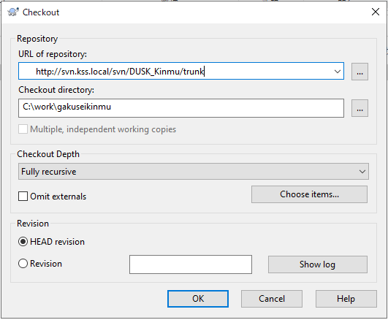

 |  |  |  |  |  |  |  |  |  |  | 認証を求められた場合
 |  |  |  |  |  |  |  |  |  |  |  | ユーザ名 |  | guest
 |  |  |  |  |  |  |  |  |  |  |  | パスワード |  | （なし）

2 | チェックアウト |  |  | ・「D:\work\gakuseikinmu」に対して、1の手順でチェックアウトを行う。
 | （CT用）

